Crypto
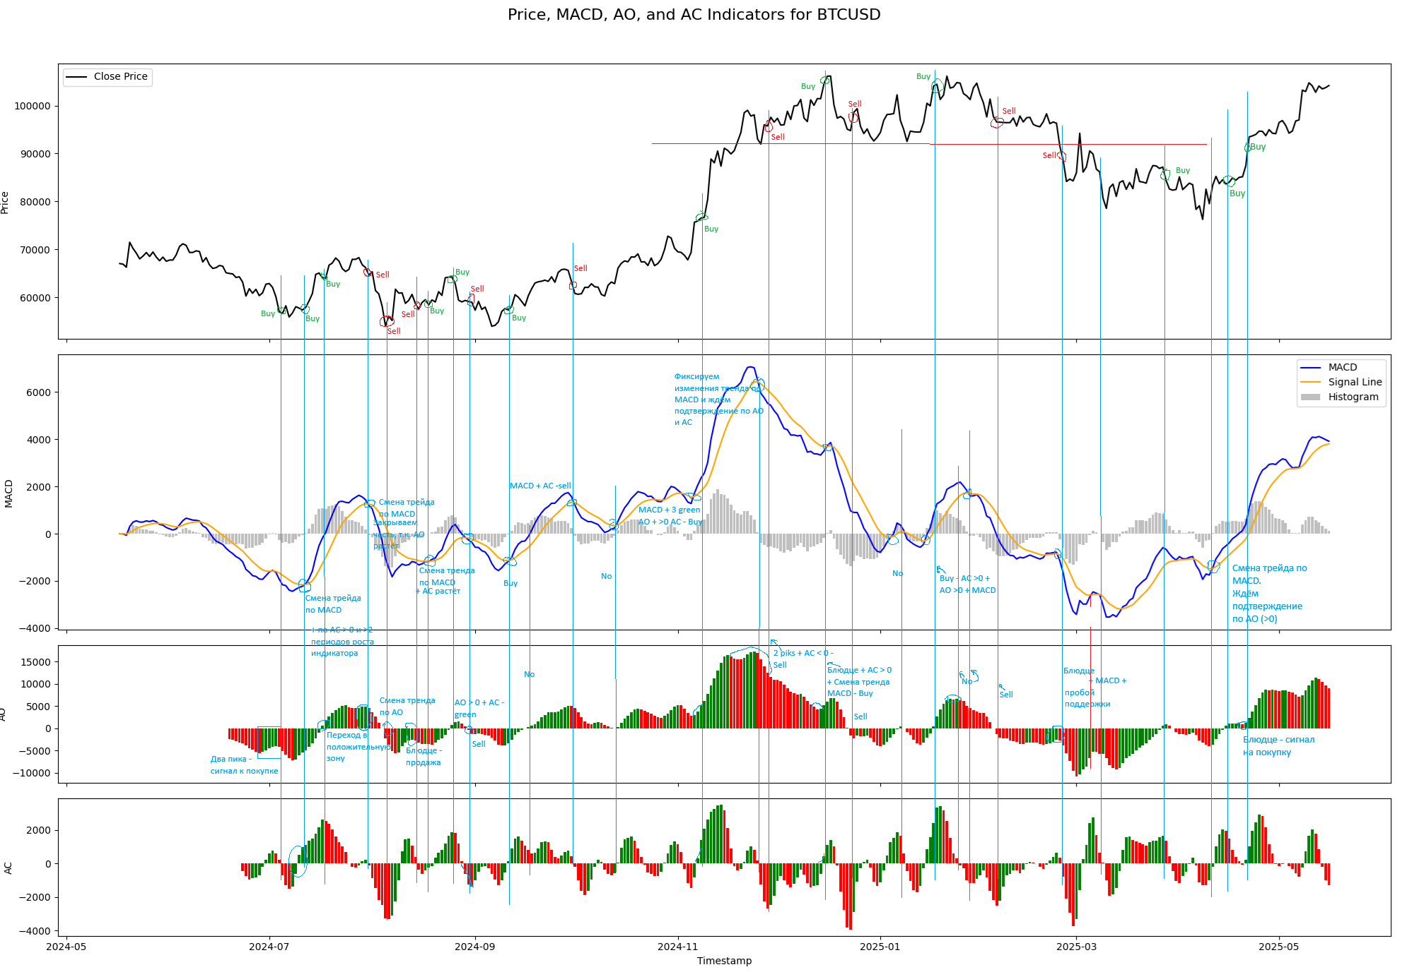
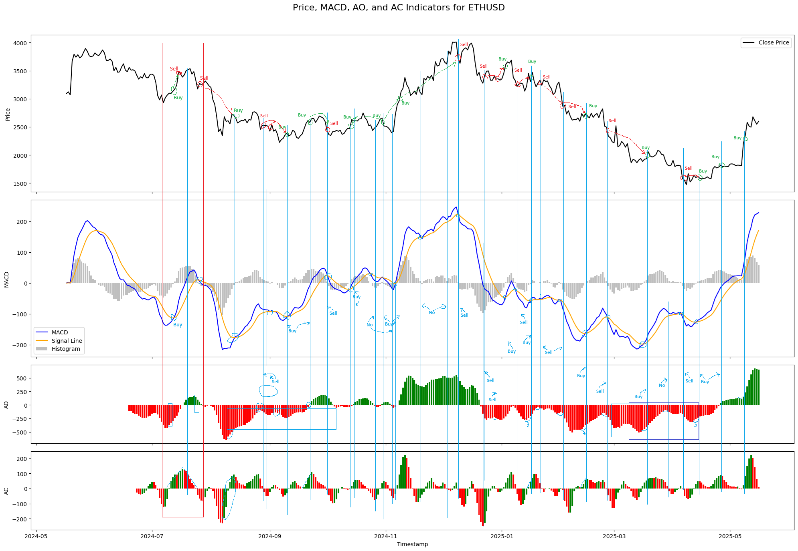

Investment
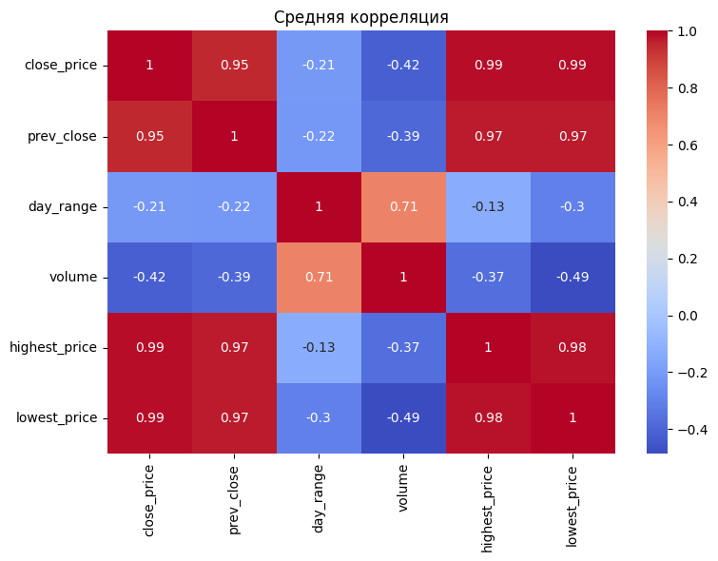
 |  |  |  |  |  |  |  |  |  | Анализ корреляции - Цена закрытия и цена закрытия на предыдущий день имееют высокую положительную корреляцию (0,95), что может указывать на стабильность рынка и малое кол-во/отсутсвие больших скачков цены. - Объём торговли имеет умеренную отрицательную корреляцию с ценой закрытия, что может указывать на то, что при больших объёмах цена, как правило, снижается. При повышении цены, объёмы уменьшаются. - Разница между самой высокой и самой низкой ценой в течении дня и объёмом имеют высокую положительную корреляцию (0,71), что может указывать на то, что при больших объёмах волатильность рынка также увеличивается.

Тикер | Рыночная капитализация | Стоимость компании | P/E | Forward P/E | PEG Ratio | P/S | P/B | EV/Revenue | EV/EBITDA
AMD | 189980000000.00 | 187400000000.00 | 85.53 | 28.99 | 0.59 | 33025.00 | 46813.00 | 27546.00 | 31.38 | PEG < 1 у AMD, что может говорить о том, что акции компании недооценены.
AAPL | 3160000000000.00 | 3210000000000.00 | 32.91 | 29.33 | 41671.00 | 45696.00 | 47.24 | 45665.00 | 45892.00 | У Apple P/E ниже среднего по сектору (47), при этом PEG немного выше, можно сказать, что компания стабильная.
TSLA | 1130000000000.00 | 1100000000000.00 | 199.99 | 163.93 | 18749.00 | 30286.00 | 45945.00 | 19664.00 | 80.98 | P/E и Forward P/E у Tesla сильно выше среднего + PEG также выше среднего по отрасли (1,70), можно сказать, что акции компании переоценены. Однако, это так же означает, что инвесторы имеют большие ожидания относительно роста компании. Однако, при сравнении Trailing P/E и Forward P/E, видно что аналитики ждут падения прибыли компании
NVDA | 3300000000000.00 | 3270000000000.00 | 46.05 | 31.45 | 34335.00 | 25.74 | 41.63 | 45802.00 | 37.95 | P/E у Nvidia выше среднего, т.к. многие инвесторы имеют большие ожидания в области ИИ в будущем.
AMZN | 2180000000000.00 | 2220000000000.00 | 33.48 | 31.85 | 46419.00 | 14671.00 | 41821.00 | 15401.00 | 16.46

